概略図
Alveo U50

capture module 0
jesd204 txrx if
capture ctrl
capture unit 0
キャプチャデータ
・・・
入力波形データ

capture unit 3
rxp/n 0
・・・
capture module 1
from ADC
rxp/n 15
capture unit 4
e7udpip10G
・・・

capture unit 7

10G/25G
Ethernet
Subsystem
HBM
10GbE
upl axi rw

AWG 0
サンプルデータ
txp/n 0
awg ctrl
出力波形データ
・・・
・・・
to DAC
txp/n 15
AWG 15

e7awg_hw

capture module 0

capture ctrl
(UDPポート : 16385)
capture unit 0
キャプチャデータ
・・・
入力波形データ 0
JESD 204C
capture unit 3

capture module 1

capture unit 4
・・・
入力波形データ 1
JESD 204C

capture unit 7

capture module 2
入力波形データ 2
10GbE
JESD 204C
capture unit 8

capture module 3
入力波形データ 3
JESD 204C

capture unit 9
HBM
upl axi rw
(UDPポート : 16384)

サンプルデータ
awg ctrl
(UDPポート : 16385)
AWG 0
出力波形データ 0
JESD 204C
・・・

AWG 15
出力波形データ 15
JESD 204C

e7awg_hw

capture ctrl
(UDPポート : 16385)
crossbar
switch
入力波形データ 0
JESD 204C
capture unit 0
キャプチャデータ
入力波形データ 1
JESD 204C
・・・
入力波形データ 2
JESD 204C
capture unit 9
入力波形データ 3
JESD 204C

10GbE
upl axi rw
(UDPポート : 16384)
HBM

AWG 0
サンプルデータ
awg ctrl
(UDPポート : 16385)
出力波形データ 0
JESD 204C
・・・

AWG 15
出力波形データ 15
JESD 204C

状態遷移図
RESET

リセット完了
リセット開始

キャプチャ完了
IDLE
CAPTURE

キャプチャ開始

I Data
Complex FIR
(前段FIR)
I Data
Decimation
(間引き)
I Data
Real FIR
(後段 FIR)
I Data
Complex Window
(窓)
I Data
Sum
(総和)
I Data
Integration
(積算)
I Data
int to float
(型変換)
I Data
I/Q Data

Classification
(四値化)

Q Data
Q Data
Decimation
(間引き)
Q Data
Real FIR
(後段 FIR)
Q Data
Q Data
Sum
(総和)
Q Data
Integration
(積算)
Q Data
int to float
(型変換)
Q Data
四値化結果

Complex FIR
(前段FIR)
Decimation
(間引き)
Complex Window
(窓)
Sum
(総和)
Integration
(積算)
I Data (I₀)
Re
Re
I₁
I₂
Real FIR
(後段 FIR)
I₃
Re
Re
I₄
I₅
fixed to float
(型変換)
I₆
I₇
I₇ / Q₇

Classification
(四値化)
x
I₇

RESET
Decimation
(間引き)
Integration
(積算)
fixed to float
(型変換)
Q Data (Q₀)
Im
Im
Q₁
Q₂
Real FIR
(後段 FIR)
Q₃
Im
Im
Q₄
Sum
(総和)
Q₅
Q₆
Q₇
四値化結果
y
Q₇
リセット完了
リセット開始

IDLE
WAVE GEN
ユーザ定義波形
出力完了

ユーザ定義波形
出力準備開始
ユーザ定義波形
出力開始

PRELOAD
READY
ユーザ定義波形
出力準備完了

キャプチャ区間の定義
キャプチャ区間

 | キャプチャディレイ |  | 積算区間 |  | 積算区間 | ・・・ | 積算区間

時間
キャプチャ開始
積算区間

総和区間 0 |  | ポストブランク 0 |  | 総和区間 1 | ポストブランク 1 | ・・・ |  | 総和区間 N | ポストブランク N
N = 0～4095

時間

DSP説明
総和区間 0
総和区間 1
総和区間 2

総和区間
 |  |  |  |  |  |  |  |  |  |  |  |  |  |  |  | S0a0 | S0a1 | ・・・ | S0ai | ポストブランク a | S0b0 | S0b1 | ・・・ | S0bj | ポストブランクb | S0c0 | S0c1 | ・・・ | S0ck | ポストブランク c

 | S0 |  | S1 |  | S2 |  | S3 |  | S4 |  | ・・・ |  |  | S4n-1
総和区間 0
総和区間 1
総和区間 2
間引き

 |  |  |  |  |  |  |  |  |  |  |  |  |  |  |  | S1a0 | S1a1 | ・・・ | S1ai | ポストブランク a | S1b0 | S1b1 | ・・・ | S1bj | ポストブランクb | S1c0 | S1c1 | ・・・ | S1ck | ポストブランク c
総和区間

 | S0 |  | No Data |  | S4 |  | No Data |  | S8 |  | ・・・ |  |  | S4(n-1)
総和区間 0
総和区間 1
総和区間 2

 |  |  |  |  |  |  |  |  |  |  |  |  |  |  |  | S2a0 | S2a1 | ・・・ | S2ai | ポストブランク a | S2b0 | S2b1 | ・・・ | S2bj | ポストブランクb | S2c0 | S2c1 | ・・・ | S2ck | ポストブランク c

総和区間
 |  |  |  |  |  |  |  |  |  |  |  |  |  |  |  | ΣSna0 | ΣSna1 | ・・・ | ΣSnai | ポストブランク a | ΣSnb0 | ΣSnb1 | ・・・ | ΣSnbj | ポストブランクb | ΣSnc0 | ΣSnc1 | ・・・ | ΣSnck | ポストブランク c
総和範囲

S⁰_{a0} + S¹_{a0}+ S²_{a0}

S0 |  | S1 |  | S2 |  | S3 |  | S4 |  | ・・・ |  |  | Sn-2 |  | Sn-1

総和
総和区間

No Data |  |  |  |  |  |  |  |  |  |  |  |  |  |  | ΣSm m = 2 ~ n-2

MSB |  |  |  |  |  |  |  |  |  | LSB
31 | 30 | 29 |  |  |  |  |  |  |  |  | 0 | bit
整数部 |  | 小数部
符号付固定小数点数

S⁰_{a0} + S¹_{a0}+ S²_{a0}

y
①

②
領域 2
領域 0

x
o
領域 3
領域 1

HBM
1ワード = 256 bits
...
 |  |  |  |  |  |  |  | 160 |  | 159 |  |  | 128 |  | 127 |  | 96 | 95
 |  |  |  |  |  |  |  |  |  | I データ 2 |  |  |  |  | Q データ 1 |  |  | I データ 1
 |  |  |  |  |  | Q データ 6 |  |  |  | I データ 6 |  |  |  |  | Q データ 5 |  |  | I データ 5
...
 |  |  |  |  |  | Q データ 4*m+2 |  |  |  | I データ 4*m+2 |  |  |  |  | Q データ 4*m+1 |  |  | I データ 4*m+1

 |  |  |  |  |  |  |  |  |  | 31 |  | 30 |  |  | 23 | 22
 |  |  |  |  |  |  |  |  |  | 符号 |  | 指数部 |  |  |  | 仮数部
 |  |  |  |  |  |  |  |  |  |  |  |  |  | 単精度浮動小数点数

1ワード = 256 bits
...
 |  |  |  |  |  |  |  |  |  | 63 |  |  |  | 48 | 47 |  | 32 | 31
 |  |  | I データ 7 |  |  | ・・・ |  |  |  | Q データ 1 |  |  |  |  | I データ 1 |  |  | Q データ 0
 |  |  | I データ 15 |  |  | ・・・ |  |  |  | Q データ 9 |  |  |  |  | I データ 9 |  |  | Q データ 8
...
 |  |  | I データ 8*m+7 |  |  | ・・・ |  |  |  | Q データ 8*m+1 |  |  |  |  | I データ 8*m+1 |  |  | Q データ 8*m

 |  |  |  |  |  |  |  |  | 15 |  |  |  |  |  | 0
 |  |  |  |  |  |  |  |  | MSB |  |  |  |  | LSB
 |  |  |  |  |  |  |  |  | 符号付整数

1ワード = 256 bits
...
255 |  | 254 |  |  |  |  | 3 |  |  |  | 2 | 1
四値化結果 127 |  |  |  | ・・・ |  |  | 四値化結果 1 |  |  |  |  | 四値化結果 0
四値化結果 255 |  |  |  | ・・・ |  |  | 四値化結果 129 |  |  |  |  | 四値化結果 128
・・・
四値化結果 128*m + 127 |  |  |  | ・・・ |  |  | 四値化結果 128*m + 1 |  |  |  |  | 四値化結果 128*m

 |  |  |  |  |  | 1 |  |  |  |  |  | 0
 |  |  |  |  |  | MSB |  |  |  |  | LSB
 |  |  |  |  |  | 符号無し整数
1ワード = 256 bits
 |  |  |  |  | メモリアドレス
 |  |  |  |  | (Byte)
 | ワード 0 |  |  |  | 0x0
8 GBytes
 | ワード 1 |  |  |  | 0x20
 | ワード 2 |  |  |  | 0x40
 | ・・・ |  |  |  | ・・・
 | ワード 268435456 |  |  |  | 0x1FFFFFFE0
...

出力波形の定義
「ユーザ定義波形」は「wait word」と、その後に続く「波形シーケンス」の繰り返しで構成されます
「wait word」は無くても問題ありません。

ユーザ定義波形

 |  |  | wait word |  |  | 波形シーケンス |  |  | 波形シーケンス |  | ・・・ |  |  |  | 波形シーケンス

時間

「wait word」は 4*N 個のサンプルで構成されます。
「wait word」 のサンプル値は 0 です。

wait word

S0 | S1 |  | S2 |  | S3 |  | ・・・ | S4n+0 |  | S4n+1 | S4n+2 |  | S4n+3

最小単位は 4サンプル (= 1 AWG ワード)
値 = 0

時間

「波形シーケンス」は「波形チャンク」の繰り返しを並べたもので構成されます。
「波形チャンク」は最大 16 個まで定義できます。

波形シーケンス

波形チャンク 0 |  | ・・・ |  | 波形チャンク 0 |  | 波形チャンク 1 |  | ・・・ |  | 波形チャンク 1 |  | ・・・ |  | 波形チャンクN |  | ・・・ | 波形チャンクN

N = 0～15
波形チャンクの繰り返し

時間

「波形チャンク」は「波形パート」と「ポストブランク」で構成されます。
「ポストブランク」は無くても問題ありません。

波形チャンク

 |  |  |  |  |  |  |  |  |  | 波形パート |  | ポストブランク

時間

「波形パート」は 64*N個のサンプルで構成されます。

波形パート

S0 | S1 |  | ・・・ |  | S63 |  | ・・・ | S64n+0 |  | S64n+1 | ・・・ |  | S64n+63

最小単位は 64サンプル (= 16 AWG ワード)

時間

「ポストブランク」は 4*N 個の値が 0 のサンプルで構成されます

ポストブランク

S0 | S1 |  | S2 |  | S3 |  | ・・・ | S4n+0 |  | S4n+1 | S4n+2 |  | S4n+3

最小単位は 4サンプル (= 1 AWG ワード)
値 = 0

時間

キャプチャモジュール
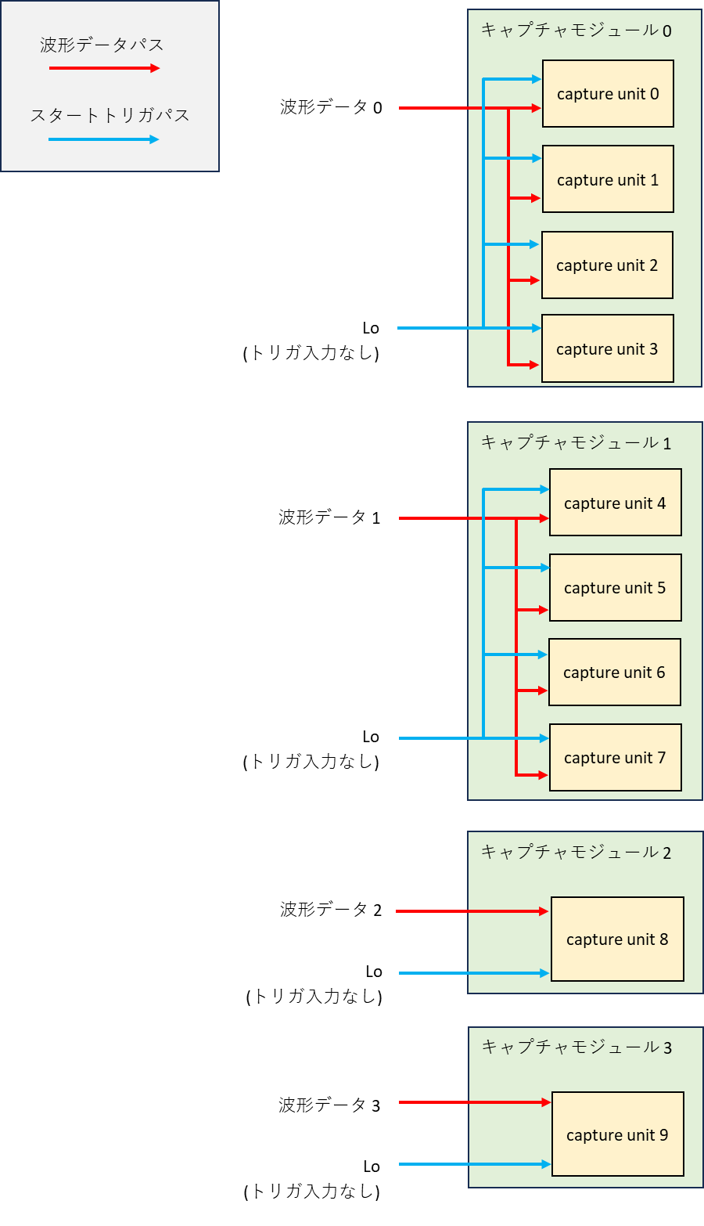
キャプチャモジュール 0
キャプチャモジュール 0
波形データパス
波形データパス
capture unit 0
capture unit 4
スタートトリガパス
波形データ 0
スタートトリガパス
波形データ 0

capture unit 1
capture unit 5

capture unit 2
capture unit 6

Lo
(トリガ入力なし)
capture unit 3
capture unit 7

キャプチャモジュール 1
capture unit 8

capture unit 4
AWG 15
capture unit 9
波形データ 1

capture unit 5
キャプチャモジュール 1
capture unit 6
capture unit 2
波形データ 1
Lo
(トリガ入力なし)
capture unit 7
capture unit 3
AWG 6
キャプチャモジュール 2
キャプチャモジュール 2
波形データ 2
capture unit 8
capture unit 1
Lo
(トリガ入力なし)
波形データ 2

キャプチャモジュール 3
波形データ 3
キャプチャモジュール 3
(キャプチャユニット無し)
capture unit 9
波形データ 3
Lo
(トリガ入力なし)
Lo
(トリガ入力なし)

capture unit 0
(キャプチャモジュールへの割り当て無し)

